信用交易
融资融券市场交易数据统计(2024-12-03)

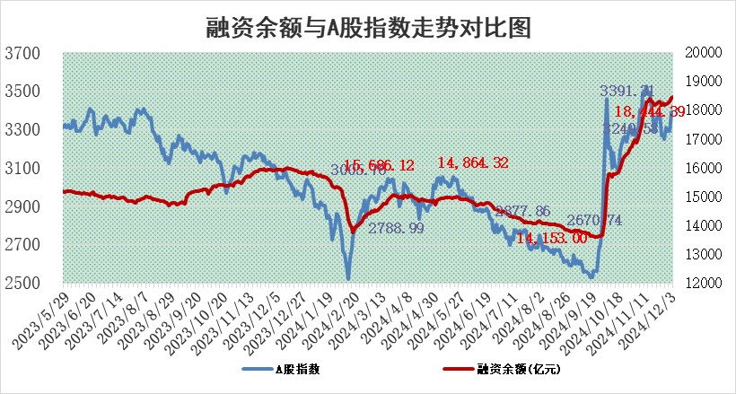
标的证券 | 融资融券余额（亿元） | 融资余额（亿元） | 融券余额（亿元） | 融资买入额（亿元） | 融资融券规模变化（亿元） | 融资余额增幅(‰) | 融券余额增幅(%)
统计数据 | 18,595.25 | 18,444.39 | 110.90 | 1,576.23 | 34.51 | 1.71 | 2.55

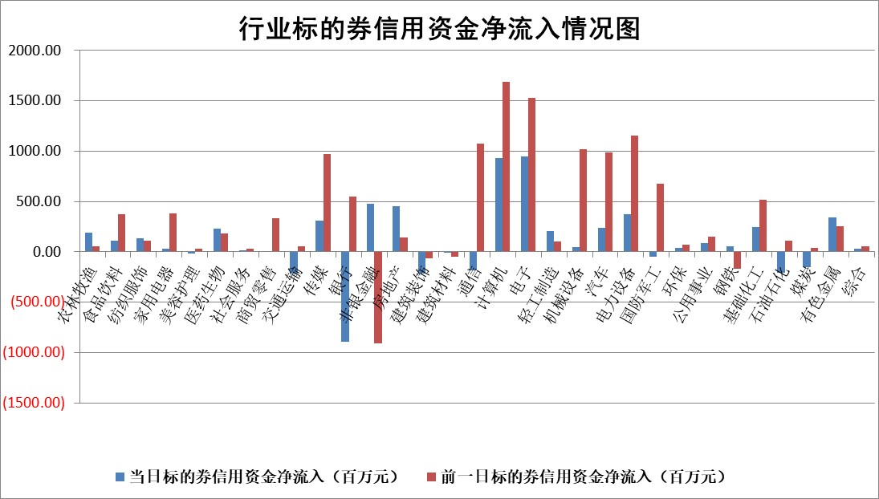

标的基金代码 | 标的基金简称 | 融资余额/市值(%) | 融资余额增幅(%) | 融资买入额/成交金额(%) | （融资余额净增额-融券余额净增额）/市值(‱) | 融券余额降幅(%) | ABS[（融资余额净增额-融券余额净增额）/市值净增额-1](%)
159902 | 华夏中小板ETF | 0.00 | 0.00 | 0.00 | 0.00 | 0.00 | 100.00
159915 | 易方达创业板ETF | 3.41 | -0.77 | 233540.65 | -2.26 | 32.00 | 97.05
159919 | 嘉实沪深300ETF | 0.70 | 0.93 | 2.29 | 0.65 | 0.33 | 84.07
159920 | 华夏恒生ETF | 31.55 | -0.74 | 18.69 | -23.38 | 0.00 | 136.98
159922 | 嘉实中证500ETF | 0.80 | -1.58 | 19.30 | -1.78 | -3.19 | 99.23
159925 | 南方沪深300ETF | 0.53 | -0.67 | 0.30 | -0.36 | -0.18 | 98.85
159928 | 消费ETF | 2.98 | 1.47 | 7.05 | 4.28 | -4.36 | 97.44
159934 | 易方达黄金ETF | 61.72 | 0.37 | 47.97 | 22.57 | 0.00 | 82.13
159939 | 全指信息技术ETF | 1.10 | -4.23 | 25.06 | -4.48 | 25.82 | 97.95
159940 | 全指金融地产ETF | 0.41 | 14.41 | 0.10 | 5.13 | 0.00 | 93.23
159995 | 半导体芯片ETF | 2.79 | 1.57 | 475.63 | 4.39 | 0.97 | 104.49
159997 | 天弘中证电子ETF | 2.13 | -2.62 | 4.44 | -5.70 | 1.34 | 95.53
159998 | 天弘中证计算机主题ETF | 0.79 | 8.37 | 0.35 | 6.53 | 1.61 | 103.20
510050 | 华夏上证50ETF | 3.13 | -5.23 | 169.24 | -17.37 | -5.87 | 692.19
510180 | 华安上证180ETF | 0.56 | 1.16 | 9.93 | 0.59 | -7.11 | 98.04
510880 | 华泰柏瑞红利ETF | 0.98 | -2.98 | 2.84 | -3.03 | -1.00 | 101.38
510900 | 易方达恒生H股ETF | 38.64 | -0.04 | 2.58 | -1.43 | 0.00 | 101.88
511010 | 5年期国债ETF | 3.83 | 23.51 | 1.06 | 72.86 | 0.00 | 44.13
511380 | 可转债及可交换债券ETF | 1.59 | 0.55 | 17.76 | 0.87 | 0.00 | 91.64
512000 | 全指证券ETF | 6.90 | 0.79 | 21.17 | 6.05 | 3.68 | 160.36
512010 | 沪深300医药卫生ETF | 7.13 | 0.01 | 67.56 | 0.14 | 0.62 | 99.76
512070 | 沪深300非银ETF | 2.83 | 0.12 | 963.80 | 0.34 | -0.24 | 99.37
512400 | 南方中证申万有色金属ETF | 3.10 | -0.87 | 0.97 | -2.71 | 0.10 | 94.43
512580 | 广发中证环保产业ETF | 0.75 | 2.33 | 0.24 | 1.71 | 0.00 | 97.00
512660 | 国泰中证军工ETF | 3.52 | -2.32 | 19.88 | -8.73 | -5.11 | 94.34
512800 | 华宝中证银行ETF | 8.39 | 3.19 | 3.14 | 19.57 | -36.27 | 90.90
512980 | 广发中证传媒ETF | 1.45 | 9.88 | 323.10 | 12.13 | -7.32 | 96.24
515030 | 华夏中证新能源汽车ETF | 2.49 | -0.84 | 6.19 | -1.93 | 0.99 | 98.55
515050 | 华夏中证5G通信主题ETF | 1.16 | 2.15 | 4.47 | 1.84 | -13.02 | 102.13
515070 | 华夏中证人工智能ETF | 2.85 | 4.49 | 19.97 | 12.23 | 0.00 | 104.94
标的股票比较指标 |  | 融资余额/流通A股市值(%) | 融资余额增幅(%) | 融资买入额/成交金额(%) | （融资余额净增额-融券余额净增额）/流通A股市值(‱) | 融券余额降幅(%) | ABS[（融资余额净增额-融券余额净增额）/流通A股市值净增额-1](%)
前十名标的个股 |  | 威创股份 | 唯万密封 | 博拓生物 | 唯万密封 | 苏州科达 | 纵横股份
 |  | 海印股份 | 天元宠物 | 呈和科技 | 易点天下 | 华茂股份 | 美埃科技
 |  | 广汇汽车 | 远翔新材 | 美埃科技 | 天元宠物 | 国脉文化 | 麒麟信安
 |  | 首航高科 | 肇民科技 | 映翰通 | 兆日科技 | 思维列控 | 争光股份
 |  | 超华科技 | 利源股份 | 嘉元科技 | 新瀚新材 | 久祺股份 | 创识科技
 |  | 联络互动 | 东方集团 | 凯立新材 | 世纪恒通 | 乐惠国际 | 博隆技术
 |  | 爱康科技 | 世纪恒通 | 硕世生物 | 科大国创 | 东方精工 | 石头科技
 |  | 长江健康 | 埃科光电 | 重庆啤酒 | 远翔新材 | 我爱我家 | 商络电子
 |  | 富通信息 | 万事利 | 康为世纪 | 矩阵股份 | 国际医学 | 同星科技
 |  | 洪涛股份 | 海南椰岛 | 信宇人 | 亚通股份 | 三维通信 | 科净源
后十名标的个股 |  | 世纪华通 | 浙海德曼 | 邦彦技术 | 凯龙股份 | 秦港股份 | 科翔股份
 |  | 观典防务 | 维峰电子 | 山东矿机 | 维峰电子 | 氯碱化工 | 指南针
 |  | 卓朗科技 | 前沿生物 | 日发精机 | 茂莱光学 | 哈投股份 | 模塑科技
 |  | 凯撒文化 | 横店影视 | 国风新材 | 浙海德曼 | 大博医疗 | 兴民智通
 |  | 惠程科技 | 爱科赛博 | 友阿股份 | 生意宝 | 纵横通信 | 兆龙互连
 |  | 盛屯矿业 | 凯龙股份 | 汇顶科技 | 威力传动 | 图南股份 | 满坤科技
 |  | 江苏舜天 | 生意宝 | 永安行 | 飞荣达 | 康泰医学 | 海马汽车
 |  | 广电网络 | 兆威机电 | 世纪华通 | 浙江恒威 | 华夏幸福 | 国金证券
 |  | 东旭光电 | 百利天恒 | 观典防务 | 剑桥科技 | 浙江医药 | 安达智能
 |  | 东旭蓝天 | 茂莱光学 | 卓朗科技 | 川金诺 | 盛达资源 | 固德威
说明：1.以上普通交易数据和信用交易数据皆以交易日收盘后数据为基准；2.上述标的证券总数据只计算标的证券市场总数据，不包括从标的证券中调出去标的证券数据，所以与交易所公布的总值略有不同； 3.上述行业采用申万一级行业分类；4.以上标的基金和标的个股中比较的6个指标值中：前5个（从左至右）为正向指标，值越大排名越靠前；第6个为逆向指标，值越小，排名越靠前；5.第6个指标中ABS[]表示求绝对值，其主要用于考量信用资金相对净流入对股价相对净变化的贡献程度；6.数据来源：wind，交易所。

 |  |  |  | 证券代码 | 新增融资余额 | 融资买入额 | 融资买入增幅前10
 |  | 1 | 西部建设 | 002302 | 80643953 | 177472374 | 41%
 |  | 2 | 天键股份 | 301383 | 27855096 | 56831811 | 39%
 |  | 3 | 井松智能 | 688251 | 7040854 | 13763946 | 27%
 |  | 4 | 国电电力 | 600795 | 116116226 | 151740647 | 23%
 |  | 5 | 华立科技 | 301011 | 9342856 | 31199107 | 23%
 |  | 6 | 捷邦科技 | 301326 | 9066090 | 22350547 | 22%
 |  | 7 | 海利尔 | 603639 | 19864834 | 35520613 | 20%
 |  | 8 | 华研精机 | 301138 | 7597460 | 13339451 | 16%
 |  | 9 | 鹏辉能源 | 300438 | 83773067 | 304558811 | 16%
 |  | 10 | 建科股份 | 301115 | 7106455 | 29879412 | 15%

